상품제안서
[송월타올] 스포츠타올 선물세트(테니스스포츠1+테니스공2) | 상품코드: F28451

 |  |  |  |  |  |  | 02-412-0044 | www.easy1.co.kr
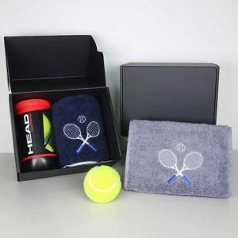 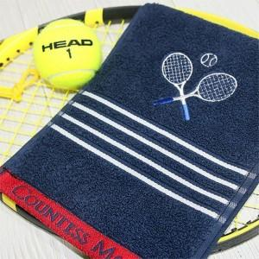 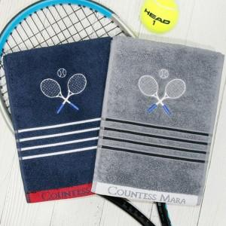

【상세/제작정보】 | 기본수량 미만 인쇄시 비용 추가. 자수 20자이상 별도 문의. 포장및 쇼핑백 문의.

【인쇄/포장옵션】 | 실크, 자수 / 포장불가능

【공급단가】 | 수량 | 100~ | 300~ | 500~ | 1,000~ | 2,000~
*VAT별도 | 단가 | 15,060원 | 14,800원 | 14,430원 | 14,180원 | 13,800원

【상품 URL】 | http://www.easy1.co.kr/src/goods_detail.php?gdno=28451

